对比结果
ods_ares.tt_flight_execute_condition -- 航班执行情况
flight_task_id | flight_date | flight_no | plane_no | plane_type | src_city | src_city_code | dest_city | dest_city_code | plan_start_tm | plan_end_tm | actual_start_tm | actual_end_tm | capacity_state | cancel_exception | cancel_cause | flight_load | actual_space | flight_nature | plan_send_weight | actual_send_weight | plan_load_rate | actual_load_rate | box_load_rate | actual_send_weight_noempty | actual_load_rate_noempty | exception_reasons | is_delay | start_area_name | dest_area_name | dest_area | start_area | flight_type | car_no
1.2024011019E+15 | 2024-01-15 | O36927 | B2988 | B733 | 宁波 | 574 | 鄂州 | 711 | 1/15/24 | 1/15/24 | 1/15/24 | 1/15/24 | 3 | 2 | null | 14000 | 18512 | 正班 | 13997 | 14824 | 99.98 | 105.89 | 132.23 | 14824 | 105.89 | null | 2 | 浙皖分拨区 | 鄂州枢纽 | 711Y | 888Y | 1 | 385768150113

dm_pass_rss.aira_ti_air_flight_times_info -- pass-航空计划表
id | flight_id | air_id | send_date | capacity_name | capacity_type | flight_type | plan_plane_type | cargo_load | available_cabin_space | mileage | depart_city_code | arrive_city_code | depart_city_name | arrive_city_name | airline_code | depart_thr_letter_code | arrive_thr_letter_code | plan_scheduled_days | plan_depart_tm | plan_arrive_tm | effective_dt | expiry_dt | cross_day | schedule_flight_type | send_belong_network_code | get_belong_network_code | is_stop | is_used | src_data | util_type | buildup_info | status | flag | update_reason | check_result | err_info | created_tm | created_emp_code | update_tm | pull_tm | update_user | plan_arrive_dt | is_purchased | receive_kafka_time | region | opr_type | allow_join_network | inc_day
134378564 | 1223171 | null | 2024-01-15 | O36927 | 1 | 1 | B733 | 14000 | 10103 | 622 | 574 | 711 | 宁波 | 鄂州 | O3 | NGB | EHU | 1 | 30 | 150 | 2024-01-15 | 2024-01-15 | 0 | null | 574R | 711H | 0 | 1 | 3 | 2 | 5PAG+1AKE+1FC | null | 1 | 2024-01-14 | 4 | null | 12/30/23 | null | 1/10/24 | 1/10/24 | null | 2024-01-15 | 1 | 1/10/24 | CN | 1 | 1 | 20240114

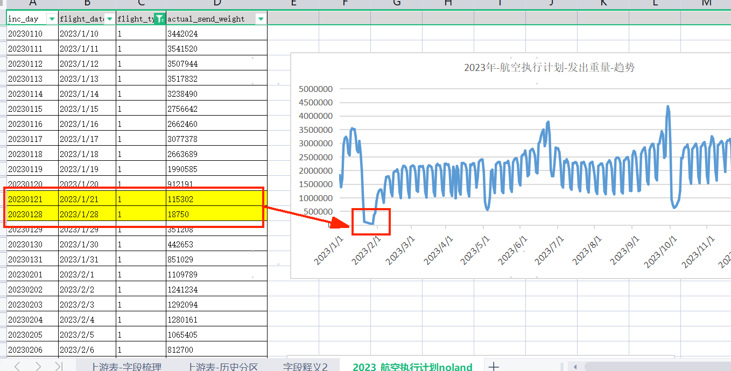
问题： 1、ods_ares.tt_flight_execute_condition-- 航班执行情况，表中以下指标和业载-关系? flight_load（航班业载）：指的是航班理论上可以装货物的容量 plan_send_weight（计划发货量）： actual_space（实际舱位量）：指的是航班实际上可以装货物的容量 actual_send_weight（实际发货量）：指的是航班实际发出的货物容量 （是否是计费重量？） car_no（车标号）: 始发发货的车标集合？（货物运送到机场的车标集合？） box_load_rate（板重装载率）: ( 实际舱位量/航班业载)* 100 ？ 举例： 装载率>100%是什么原因？ 2、确认航班执行情况表的actual_send_weight(实际发货量)和actual_space(实际舱位量)的区别？ 3、确认航班执行情况表的actual_space(实际舱位量)和 pass-航空计划表的的available_cabin_space(可获取舱位量) 的区别联系？ 4、航班执行情况表-数据缺失（如右图所示），范围：20230122~20230128（1.28号只有一条航班数据）

